結合テスト仕様書
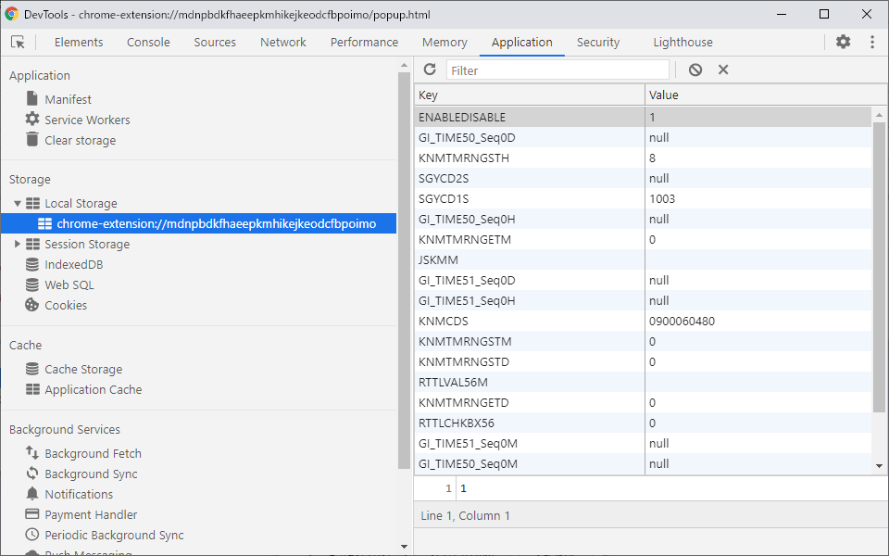
結合テスト仕様書
本ドキュメントは、「Web打刻自動入力システム」の結合テスト実施方法とテスト内容をまとめたものである。

 | 結合テストの実施方法について

 | 本システムの結合テストを実施するにあたり、「WebStorage API」の機能の一部である、
 | 「ローカルストレージ」の値（Key,Value)を確認する必要がある。

 | 「ローカルストレージ」の値を確認する際、以下の手順で確認を実施することとする。

 | １． | 本システムの設定画面を起動する

 | ２． | 設定画面の何もない場所を右クリックし、「検証」をクリックする

 | ３． | 別ウィンドウでデベロッパーツールが起動するので、「Application」タブに移動します。

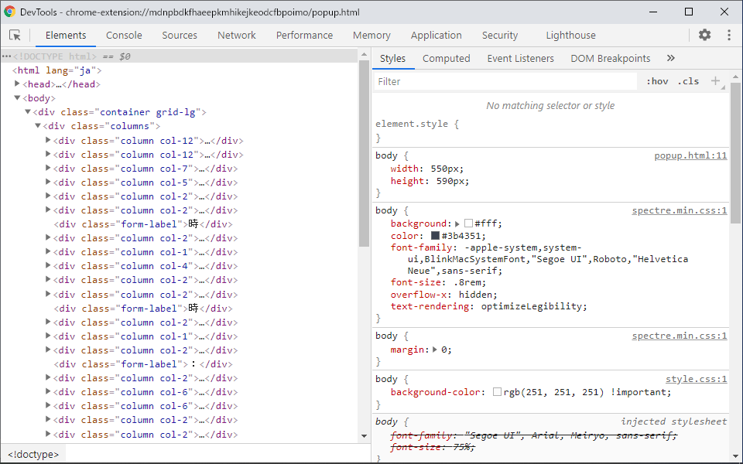

 | ４． | 画面左側にある、「Storage」グループ内にある、「▶ ■LocalStorage」の「▶」ボタンをクリックし、展開します。

 | ５． | 「chrome-extension://xxxxxxxxxxxxxxxxxxxxxxxx」をクリックすると「ローカルストレージ」の設定値が右側に表示される

設定画面とローカルストレージ
設定画面とローカルストレージの連携テスト
設定画面の「保存」ボタンを押下したとき、ローカルストレージへ値が保存/削除されることを確認する。

 | 前提条件
 | ・前シート「結合テストの実施方法について」を確認していること。
 | ・本テストの「対象項目」については、基本設計書で使用した以下の画像を参照することとする。

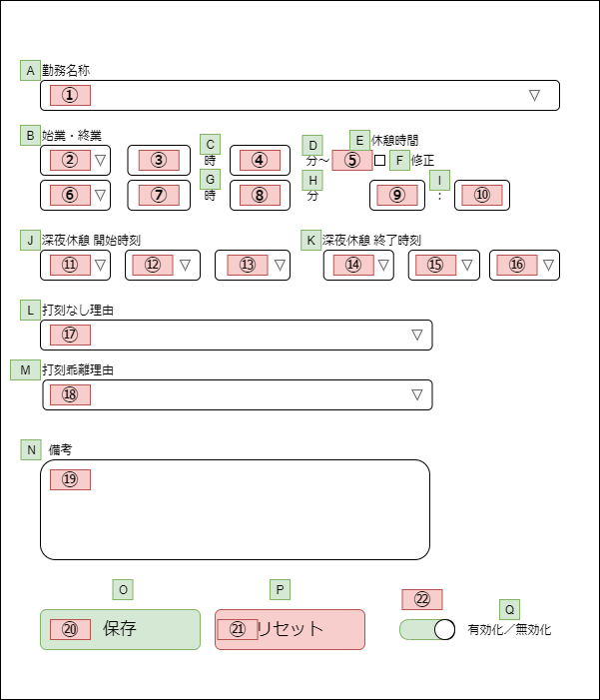

 | テスト内容
 | No | 対象項目 | 操作 | 想定されるKey | 想定されるValue | テスト結果 | 備考
 | 1 | ① | 「8.0H_09:00-18:00」を選択し、保存ボタンを押下する | KNMCDS | 0900060480 | OK
 | 2 |  | 「欠勤8.0H」を選択し、保存ボタンを押下する |  | ABS0800 | OK
 | 3 |  | 「欠勤（労災）8.0H」を選択し、保存ボタンを押下する |  | ABS_R0800 | OK
 | 4 |  | 「不就労」を選択し、保存ボタンを押下する |  | UNI11014 | OK
 | 5 |  | 「半消化」を選択し、保存ボタンを押下する |  | UNI11018 | OK
 | 6 |  | 何も選択されていない状態で保存ボタンを押下する |  | null | OK
 | 7 |  | リセットボタンを押下する |  | null | OK
 | 8 | ② | 「前日」を選択し、保存ボタンを押下する | KNMTMRNGSTD | -1 | OK
 | 9 |  | 「当日」を選択し、保存ボタンを押下する |  | 0 | OK
 | 10 |  | 「翌日」を選択し、保存ボタンを押下する |  | 1 | OK
 | 11 |  | 何も選択していない状態で保存ボタンを押下する |  | null | OK
 | 12 |  | リセットボタンを押下する |  | null | OK
 | 13 | ③ | 「8」と入力し、保存ボタンを押下する | KNMTMRNGSTH | 8 | OK
 | 14 |  | 何も入力されていない状態で保存ボタンを押下する |  |  | OK
 | 15 |  | リセットボタンを押下する |  |  | OK
 | 16 | ④ | 「30」と入力し、保存ボタンを押下する | KNMTMRNGSTM | 30 | OK
 | 17 |  | 何も入力されていない状態で保存ボタンを押下する |  |  | OK
 | 18 |  | リセットボタンを押下する |  |  | OK
 | 19 | ⑤ | チェックマークを付けて、保存ボタンを押下する | RTTLCHKBX56 | 1 | OK
 | 20 |  | チェックマークを外して、保存ボタンを押下する |  | 0 | OK
 | 21 |  | リセットボタンを押下する |  | 0 | OK
 | 22 | ⑥ | 「前日」を選択し、保存ボタンを押下する | KNMTMRNGETD | -1 | OK
 | 23 |  | 「当日」を選択し、保存ボタンを押下する |  | 0 | OK
 | 24 |  | 「翌日」を選択し、保存ボタンを押下する |  | 1 | OK
 | 25 |  | 何も選択していない状態で保存ボタンを押下する |  | null | OK
 | 26 |  | リセットボタンを押下する |  | null | OK
 | 27 | ⑦ | 「17」と入力し、保存ボタンを押下する | KNMTMRNGETH | 17 | OK
 | 28 |  | 何も入力されていない状態で保存ボタンを押下する |  |  | OK
 | 29 |  | リセットボタンを押下する |  |  | OK
 | 30 | ⑧ | 「15」と入力し、保存ボタンを押下する | KNMTMRNGETM | 15 | OK
 | 31 |  | 何も入力されていない状態で保存ボタンを押下する |  |  | OK
 | 32 |  | リセットボタンを押下する |  |  | OK
 | 33 | ⑨ | 「0」と入力し、保存ボタンを押下する | RTTLVAL56H | 0 | OK
 | 34 |  | 何も入力されていない状態で保存ボタンを押下する |  |  | OK
 | 35 |  | リセットボタンを押下する |  |  | OK
 | 36 | ⑩ | 「45」と入力し、保存ボタンを押下する | RTTLVAL56M | 45 | OK
 | 37 |  | 何も入力されていない状態で保存ボタンを押下する |  |  | OK
 | 38 |  | リセットボタンを押下する |  |  | OK
 | 39 | ⑪ | 「前日」を選択し、保存ボタンを押下する | GI_TIME50_Seq0D | -1 | OK
 | 40 |  | 「当日」を選択し、保存ボタンを押下する |  | 0 | OK
 | 41 |  | 「翌日」を選択し、保存ボタンを押下する |  | 1 | OK
 | 42 |  | 何も選択されていない状態で保存ボタンを押下する |  | null | OK
 | 43 |  | リセットボタンを押下する |  | null | OK
 | 44 | ⑫ | 「01」を選択し、保存ボタンを押下する | GI_TIME50_Seq0H | 1 | OK
 | 45 |  | 「02」を選択し、保存ボタンを押下する |  | 2 | OK
 | 46 |  | 「03」を選択し、保存ボタンを押下する |  | 3 | OK
 | 47 |  | 「04」を選択し、保存ボタンを押下する |  | 4 | OK
 | 48 |  | 「05」を選択し、保存ボタンを押下する |  | 5 | OK
 | 49 |  | 「06」を選択し、保存ボタンを押下する |  | 6 | OK
 | 50 |  | 「07」を選択し、保存ボタンを押下する |  | 7 | OK
 | 51 |  | 「08」を選択し、保存ボタンを押下する |  | 8 | OK
 | 52 |  | 「09」を選択し、保存ボタンを押下する |  | 9 | OK
 | 53 |  | 「10」を選択し、保存ボタンを押下する |  | 10 | OK
 | 54 |  | 「11」を選択し、保存ボタンを押下する |  | 11 | OK
 | 55 |  | 「12」を選択し、保存ボタンを押下する |  | 12 | OK
 | 56 |  | 「13」を選択し、保存ボタンを押下する |  | 13 | OK
 | 57 |  | 「14」を選択し、保存ボタンを押下する |  | 14 | OK
 | 58 |  | 「15」を選択し、保存ボタンを押下する |  | 15 | OK
 | 59 |  | 「16」を選択し、保存ボタンを押下する |  | 16 | OK
 | 60 |  | 「17」を選択し、保存ボタンを押下する |  | 17 | OK
 | 61 |  | 「18」を選択し、保存ボタンを押下する |  | 18 | OK
 | 62 |  | 「19」を選択し、保存ボタンを押下する |  | 19 | OK
 | 63 |  | 「20」を選択し、保存ボタンを押下する |  | 20 | OK
 | 64 |  | 「21」を選択し、保存ボタンを押下する |  | 21 | OK
 | 65 |  | 「22」を選択し、保存ボタンを押下する |  | 22 | OK
 | 66 |  | 「23」を選択し、保存ボタンを押下する |  | 23 | OK
 | 67 |  | 「24」を選択し、保存ボタンを押下する |  | 24 | OK
 | 68 |  | 「--」を選択し、保存ボタンを押下する |  | 999 | OK
 | 69 |  | 何も選択されていない状態で保存ボタンを押下する |  | null | OK
 | 70 |  | リセットボタンを押下する |  | null | OK
 | 71 | ⑬ | 「00」を選択し、保存ボタンを押下する | GI_TIME50_Seq0M | 0 | OK
 | 72 |  | 「05」を選択し、保存ボタンを押下する |  | 5 | OK
 | 73 |  | 「10」を選択し、保存ボタンを押下する |  | 10 | OK
 | 74 |  | 「15」を選択し、保存ボタンを押下する |  | 15 | OK
 | 75 |  | 「20」を選択し、保存ボタンを押下する |  | 20 | OK
 | 76 |  | 「25」を選択し、保存ボタンを押下する |  | 25 | OK
 | 77 |  | 「30」を選択し、保存ボタンを押下する |  | 30 | OK
 | 78 |  | 「35」を選択し、保存ボタンを押下する |  | 35 | OK
 | 79 |  | 「40」を選択し、保存ボタンを押下する |  | 40 | OK
 | 80 |  | 「45」を選択し、保存ボタンを押下する |  | 45 | OK
 | 81 |  | 「50」を選択し、保存ボタンを押下する |  | 50 | OK
 | 82 |  | 「55」を選択し、保存ボタンを押下する |  | 55 | OK
 | 83 |  | 「--」を選択し、保存ボタンを押下する |  | 999 | OK
 | 84 |  | 何も選択されていない状態で保存ボタンを押下する |  | null | OK
 | 85 |  | リセットボタンを押下する |  | null | OK
 | 86 | ⑭ | 「前日」を選択し、保存ボタンを押下する | GI_TIME51_Seq0D | -1 | OK
 | 87 |  | 「当日」を選択し、保存ボタンを押下する |  | 0 | OK
 | 88 |  | 「翌日」を選択し、保存ボタンを押下する |  | 1 | OK
 | 89 |  | 何も選択されていない状態で保存ボタンを押下する |  | null | OK
 | 90 |  | リセットボタンを押下する |  | null | OK
 | 91 | ⑮ | 「01」を選択し、保存ボタンを押下する | GI_TIME51_Seq0H | 1 | OK
 | 92 |  | 「02」を選択し、保存ボタンを押下する |  | 2 | OK
 | 93 |  | 「03」を選択し、保存ボタンを押下する |  | 3 | OK
 | 94 |  | 「04」を選択し、保存ボタンを押下する |  | 4 | OK
 | 95 |  | 「05」を選択し、保存ボタンを押下する |  | 5 | OK
 | 96 |  | 「06」を選択し、保存ボタンを押下する |  | 6 | OK
 | 97 |  | 「07」を選択し、保存ボタンを押下する |  | 7 | OK
 | 98 |  | 「08」を選択し、保存ボタンを押下する |  | 8 | OK
 | 99 |  | 「09」を選択し、保存ボタンを押下する |  | 9 | OK
 | 100 |  | 「10」を選択し、保存ボタンを押下する |  | 10 | OK
 | 101 |  | 「11」を選択し、保存ボタンを押下する |  | 11 | OK
 | 102 |  | 「12」を選択し、保存ボタンを押下する |  | 12 | OK
 | 103 |  | 「13」を選択し、保存ボタンを押下する |  | 13 | OK
 | 104 |  | 「14」を選択し、保存ボタンを押下する |  | 14 | OK
 | 105 |  | 「15」を選択し、保存ボタンを押下する |  | 15 | OK
 | 106 |  | 「16」を選択し、保存ボタンを押下する |  | 16 | OK
 | 107 |  | 「17」を選択し、保存ボタンを押下する |  | 17 | OK
 | 108 |  | 「18」を選択し、保存ボタンを押下する |  | 18 | OK
 | 109 |  | 「19」を選択し、保存ボタンを押下する |  | 19 | OK
 | 110 |  | 「20」を選択し、保存ボタンを押下する |  | 20 | OK
 | 111 |  | 「21」を選択し、保存ボタンを押下する |  | 21 | OK
 | 112 |  | 「22」を選択し、保存ボタンを押下する |  | 22 | OK
 | 113 |  | 「23」を選択し、保存ボタンを押下する |  | 23 | OK
 | 114 |  | 「24」を選択し、保存ボタンを押下する |  | 24 | OK
 | 115 |  | 「--」を選択し、保存ボタンを押下する |  | 999 | OK
 | 116 |  | 何も選択されていない状態で保存ボタンを押下する |  | null | OK
 | 117 |  | リセットボタンを押下する |  | null | OK
 | 118 | ⑯ | 「00」を選択し、保存ボタンを押下する | GI_TIME51_Seq0M | 0 | OK
 | 119 |  | 「05」を選択し、保存ボタンを押下する |  | 5 | OK
 | 120 |  | 「10」を選択し、保存ボタンを押下する |  | 10 | OK
 | 121 |  | 「15」を選択し、保存ボタンを押下する |  | 15 | OK
 | 122 |  | 「20」を選択し、保存ボタンを押下する |  | 20 | OK
 | 123 |  | 「25」を選択し、保存ボタンを押下する |  | 25 | OK
 | 124 |  | 「30」を選択し、保存ボタンを押下する |  | 30 | OK
 | 125 |  | 「35」を選択し、保存ボタンを押下する |  | 35 | OK
 | 126 |  | 「40」を選択し、保存ボタンを押下する |  | 40 | OK
 | 127 |  | 「45」を選択し、保存ボタンを押下する |  | 45 | OK
 | 128 |  | 「50」を選択し、保存ボタンを押下する |  | 50 | OK
 | 129 |  | 「55」を選択し、保存ボタンを押下する |  | 55 | OK
 | 130 |  | 「--」を選択し、保存ボタンを押下する |  | 999 | OK
 | 131 |  | 何も選択されていない状態で保存ボタンを押下する |  | null | OK
 | 132 |  | リセットボタンを押下する |  | null | OK
 | 133 | ⑰ | 「---------[選 択]---------」を選択し、保存ボタンを押下する | SGYCD1S | DEFAULT_CODE | OK
 | 134 |  | 「出勤時打刻漏れ」を選択し、保存ボタンを押下する |  | 1000 | OK
 | 135 |  | 「退勤時打刻漏れ」を選択し、保存ボタンを押下する |  | 1001 | OK
 | 136 |  | 「出・退勤時打刻漏れ」を選択し、保存ボタンを押下する |  | 1002 | OK
 | 137 |  | 「直行・直帰」を選択し、保存ボタンを押下する |  | 1003 | OK
 | 138 |  | 「直行」を選択し、保存ボタンを押下する |  | 1004 | OK
 | 139 |  | 「直帰」を選択し、保存ボタンを押下する |  | 1005 | OK
 | 140 |  | 「出張」を選択し、保存ボタンを押下する |  | 1006 | OK
 | 141 |  | 「システム停止時間」を選択し、保存ボタンを押下する |  | 1007 | OK
 | 142 |  | 何も選択されていない状態で保存ボタンを押下する |  | null | OK
 | 143 |  | リセットボタンを押下する |  | null | OK
 | 144 | ⑱ | 「---------[選 択]---------」を選択し、保存ボタンを押下する | SGYCD2S | DEFAULT_CODE | OK
 | 145 |  | 「私用・自己啓発等」を選択し、保存ボタンを押下する |  | 1010 | OK
 | 146 |  | 「理由を備考欄に記載」を選択し、保存ボタンを押下する |  | 1020 | OK
 | 147 |  | 「打刻誤り」を選択し、保存ボタンを押下する |  | 1030 | OK
 | 148 |  | 何も選択されていない状態で保存ボタンを押下する |  | null | OK
 | 149 |  | リセットボタンを押下する |  | null | OK
 | 150 | ⑲ | 「テクノ事由」と入力し、保存ボタンを押下する | JSKMM | テクノ事由 | OK
 | 151 |  | 何も入力されていない状態で保存ボタンを押下する |  |  | OK
 | 152 |  | リセットボタンを押下する |  |  | OK
 | 153 | ㉒ | 有効化／無効化スイッチが「有効化状態」のとき | ENABLEDISABLE | 1 | OK
 | 154 |  | 有効化／無効化スイッチが「無効化状態」のとき |  | 0 | OK

